№2
Задание 2 | ̅̅̅

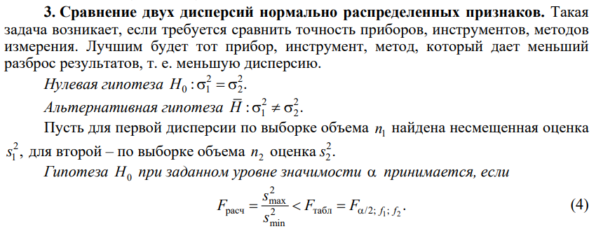
Завод | x- | s^2 | n
А | 1282 | 6400 | 50
Б | 1208 | 8836 | 50
Sобщ^2 | 7618

Fрас | 1.380625 | Fтаб | 1.7621885352 | принимаем
Tрасч | 4.2391739711 | Tтаб | 1.9844674545 | отвергаем

